Huevos
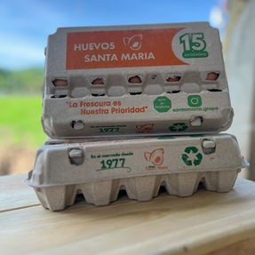
Portafolio El Tunal

Categoría | Subcategoría | Marca | Código Producto | Descripción Producto | Principales Competidores
Huevos | Huevos | El Tunal | PVAV024 | HUEVO EMPACADO ESTUCHADO 1X12
 |  | El Tunal | PVAV102 | HUEVO ESTUCHADO PULPA C/IMP 1x15
 |  | El Tunal | PVAV025 | HUEVO ESTUCHADO PLÁSTICO 1X12
 |  | El Tunal | PVAV028 | HUEVO EMPACADO- ESTUCHADO 2 X 6 | Kiri | Purovo
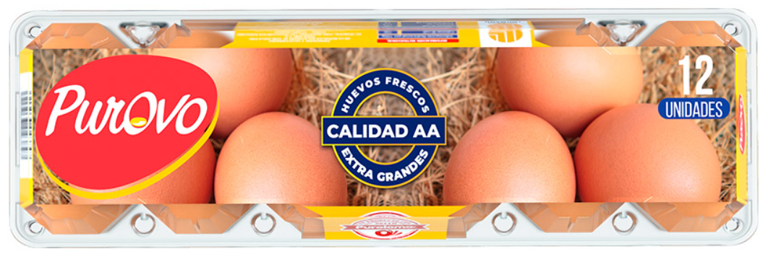
 |  | El Tunal | PVAV038 | HUEVO TIPO ”A” EMPACADO-NORMAL”

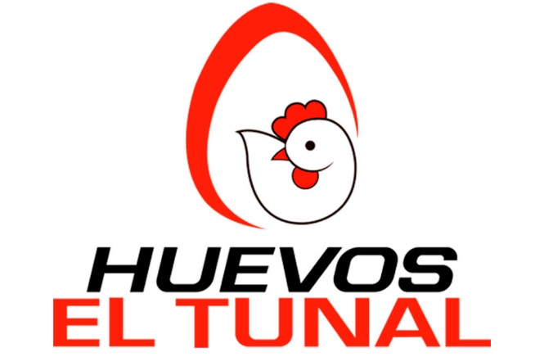

 |  |  |  |  | Santa María

Embutidos
Portafolio El Tunal

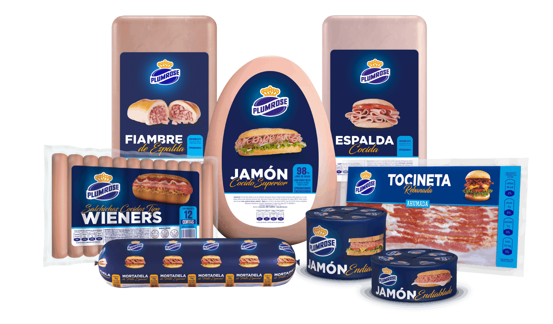
Categoría | Subcategoría | Marca | Código Producto | Descripción Producto | Principales Competidores
Embutidos | Jamones | ALIMEX | PVJA008 | JAMON COCIDO ALIMEX DE 5,9 KG -NI
 |  | ITALICO | PVJA019 | JAMON ITALICO
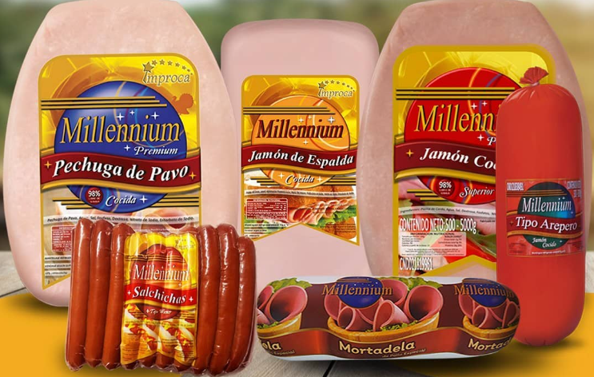
 |  | ALIMEX | PVJA035 | ESPALDA COCIDA ALIMEX -NI | Plunrouse | Millenium
 |  | ALIMEX | PVJA028 | ESPALDA AHUMADO TIPO VISKING”DELGADO”N.I
 |  | ALIMEX | PVJA027 | ESPALDA AHUMADA TIPO VISKING -NI
 |  | ITALICO | PVJA029 | ESPALDA AHUMADA TIPO VISKING ITÁLICO
 | Ahumados | ALIMEX | PVAH003 | CHULETA AHUMADA -NI
 |  | ALIMEX | PVAH004 | TOCINETA AHUMADA SIN CUERO -NI
 | Chorizos | ALIMEX | PVCH005 | CHORIZO COCIDO AHUMADO PARRILLERO -NI
 |  | ALIMEX | PVCH006 | CHORIZO COCIDO PICANTE PARRILLERO -NI
 | Mortadelas | ALIMEX | PVMO003 | MORTADELA TAPARA DE 3,5 KG -NI
 |  | CARACAS | PVMO015 | MORTADELA ESPECIAL MAXI
 |  | CARACAS | PVMO023 | MORTADELA ESPECIAL 900G
 |  | CARACAS | PVMO027 | MORTADELA ESPECIAL 500G (10 Und)
 |  | ALIMEX | PVMO030 | MORTADELA DE POLLO 900 GR
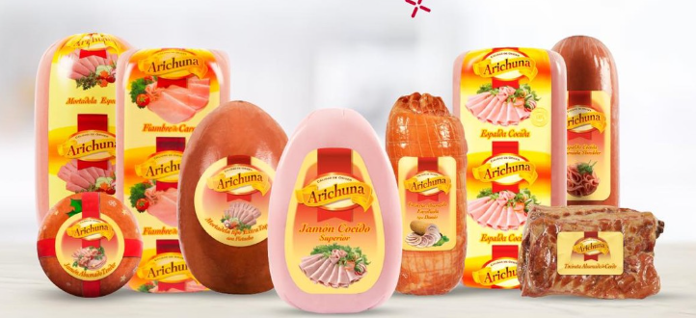
 |  | ALIMEX | PVMO031 | MORTADELA DE POLLO 500 GR | Arichuna
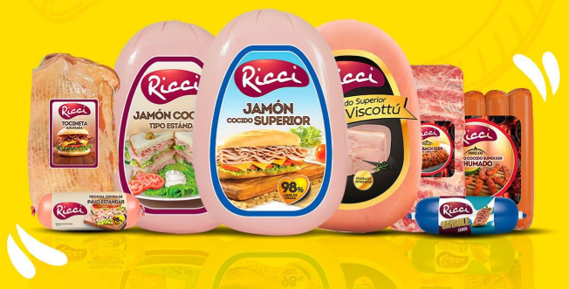
 | Salchichas | ALIMEX | PVSA026 | SALCHICHA TIPO VIENA GRANEL -NI |  | Ricci
 |  | ALIMEX | PVSA006 | SALCHICHA TIPO VIENA DE 0.800 GR. -NI
 |  | ALIMEX | PVSA005 | SALCHICHA TIPO VIENA DE 0.450 GR. -NI
 |  | ALIMEX | PVSA029 | SALCHICHA VIENA 225 GR. (32 UNID.) -NI
 |  | ALIMEX | PVAS032 | SALCHICHA DE POLLO 800 GR
 |  | ALIMEX | PVAS033 | SALCHICHA DE POLLO 450 GR
 |  | ALIMEX | PVAS034 | SALCHICHA DE POLLO 225 GR

 |  |  |  |  | L´Prado

Bebidas
Portafolio El Tunal

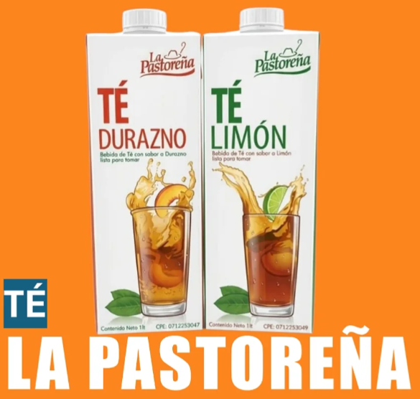
Categoría | Subcategoría | Marca | Código Producto | Descripción Producto | Principales Competidores
Bebidas | Jugos y Néctares | EL TUNAL | PVAS007 | JUGO DE NARANJA 60% LD 1 LTRS.
 |  | EL TUNAL | PVAS010 | NECTAR DE MANZANA LD 1 LTRS.
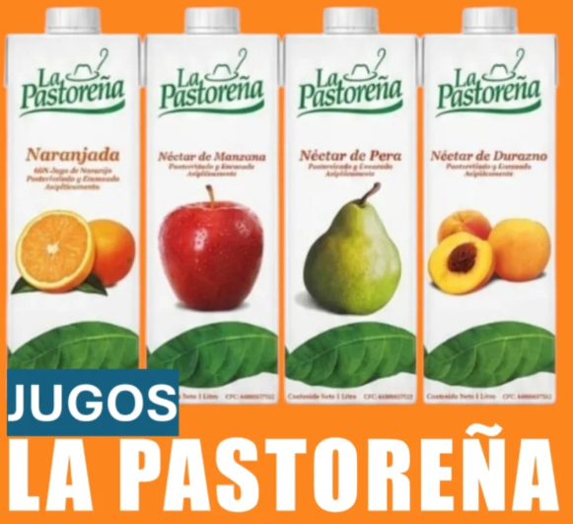
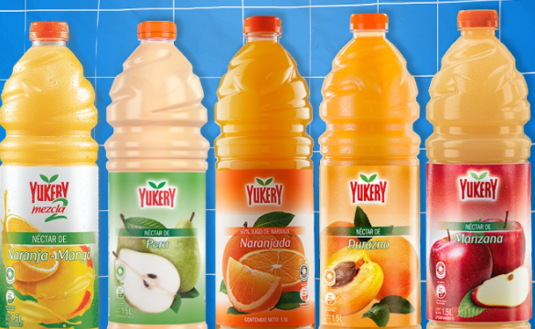
 |  | EL TUNAL | PVAS013 | NECTAR DE PERA LD 1 LTRS. | La Pastoreña | Yukery
 |  | EL TUNAL | PVAS016 | NECTAR DE DURAZNO LD 1 LTRS. | 1 lt | 1,5 lt
 |  | EL TUNAL | PVAS040 | NARANJADA 60% LD 500ML |  | 200 ml
 |  | EL TUNAL | PVAS037 | NÉCTAR DE MANZANA LD 500ML
 |  | EL TUNAL | PVAS038 | NÉCTAR DE PERA LD 500ML
 |  | EL TUNAL | PVAS039 | NÉCTAR DE DURAZNO LD 500ML
 |  | EL TUNAL | PVAS008 | NARANJADA 60% LD 200ML
 |  | EL TUNAL | PVAS011 | NÉCTAR DE MANZANA LD 200ML
 |  | EL TUNAL | PVAS014 | NÉCTAR DE PERA LD 200ML
 |  | EL TUNAL | PVAS017 | NÉCTAR DE DURAZNO LD 200ML
 | Light | EL TUNAL | PVAS042 | JUGO DE NARANJA 60% LIGHT LD 1 LTRS
 |  | EL TUNAL | PVAS043 | NECTAR MANZANA LD LIGHT 1 LTR
 |  | EL TUNAL | PVAS044 | NECTAR PERA LIGHT LD 1 LTR
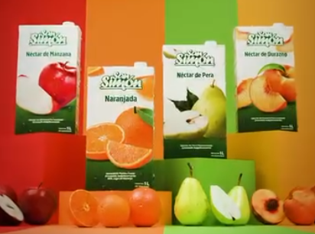
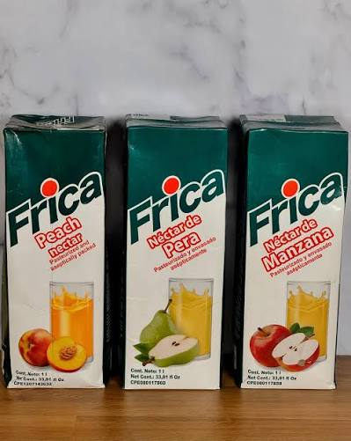
 |  | EL TUNAL | PVAS045 | NECTAR DURAZNO LIGHT LD 1 LTR | San Simón
 |  | EL TUNAL | PVAS046 | NECTAR DE PIÑA LIGHT LD 1 LTR | 1 lt | Frica
 | Té | EL TUNAL | PVAS019 | TÉ CON LIMÓN LD 1 LTRS. | 200 ml | 1 lt
 |  | EL TUNAL | PVAS021 | TÉ CON DURAZNO LD 1 LTRS.
 |  | EL TUNAL | PVAS026 | TE FRUTOS ROJOS LD 1 LTRS
 |  | EL TUNAL | PVAS018 | TÉ CON LIMÓN LD 500ML
 |  | EL TUNAL | PVAS020 | TÉ CON DURAZNO LD 500ML
 |  | EL TUNAL | PVAS022 | TÉ FRUTOS ROJOS LD 500ML



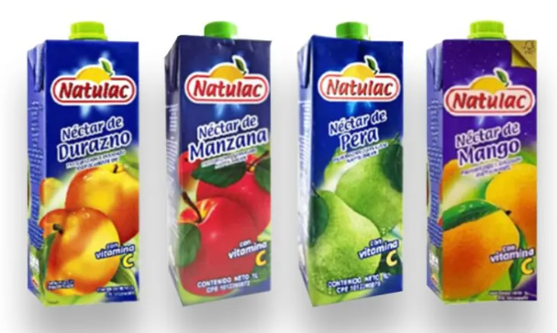
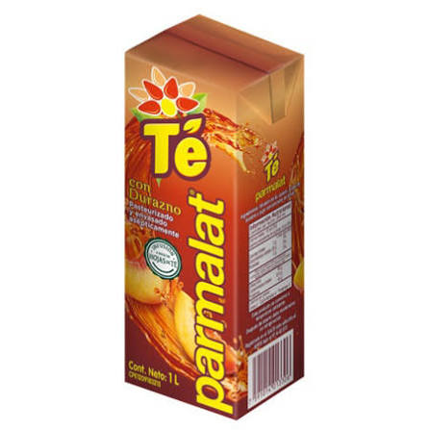
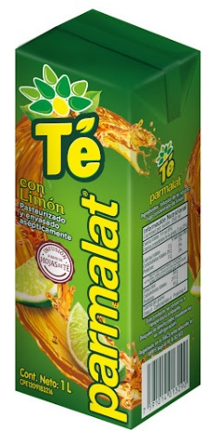
 |  |  |  |  | Natulac | Parmalat
 |  |  |  |  | 1 lt | 1 lt

Leche UHT
Portafolio El Tunal

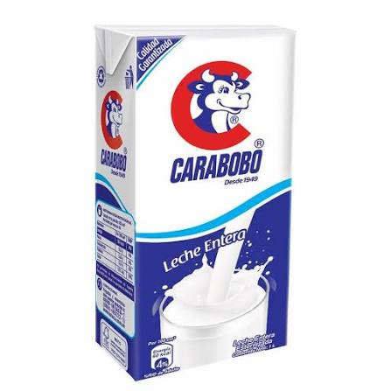
Categoría | Subcategoría | Marca | Código Producto | Descripción Producto | Principales Competidores
Leche Líquida | Líquida UHT | Purísima | PVAS001 | LECHE COMPLETA UHT
 |  | Purísima | PVAS002 | LECHE DESCREMADA UHT
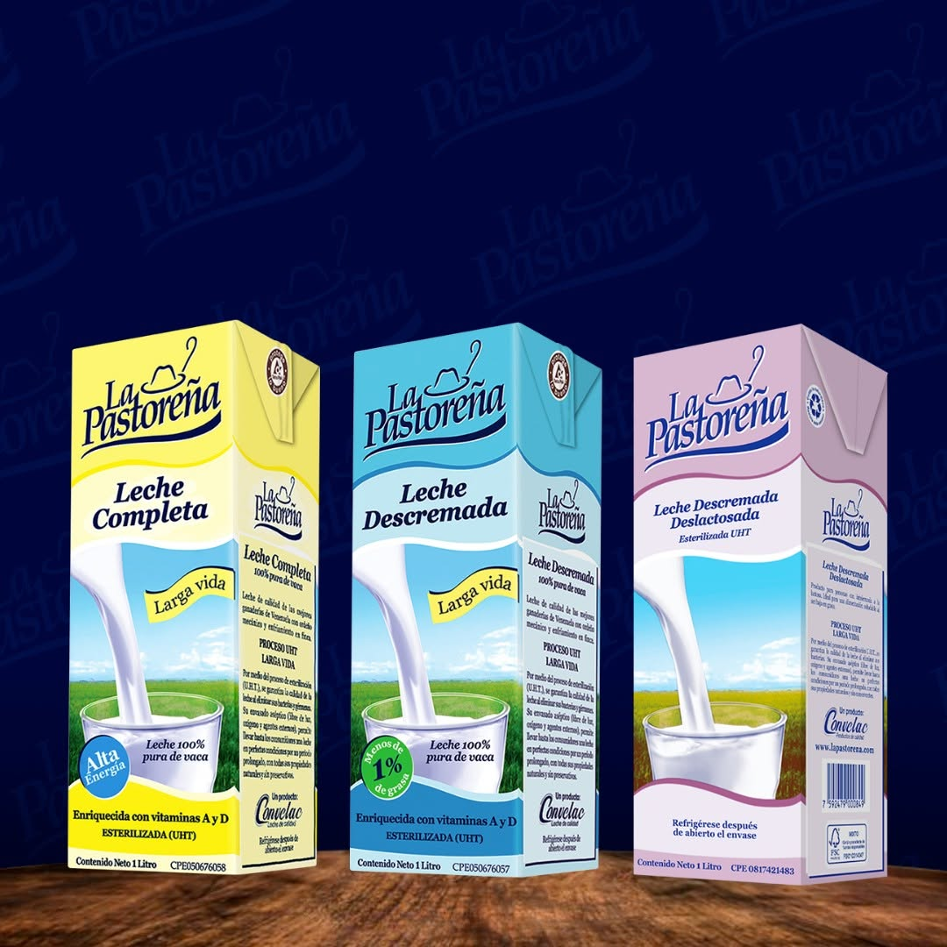
 |  | Purísima | PVAS024 | LECHE DESCREMADA DESLACTO UHT | La Pastoreña | Carabobo
 |  | Purísima | PVAS041 | LECHE COMPLETA BARIST UHT 1 LTRS. | 1 lt | 1 lt



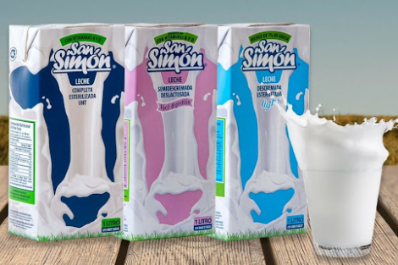
 |  |  |  |  | San Simón
 |  |  |  |  | 1 lt | Silsa
 |  |  |  |  |  | 1 lt

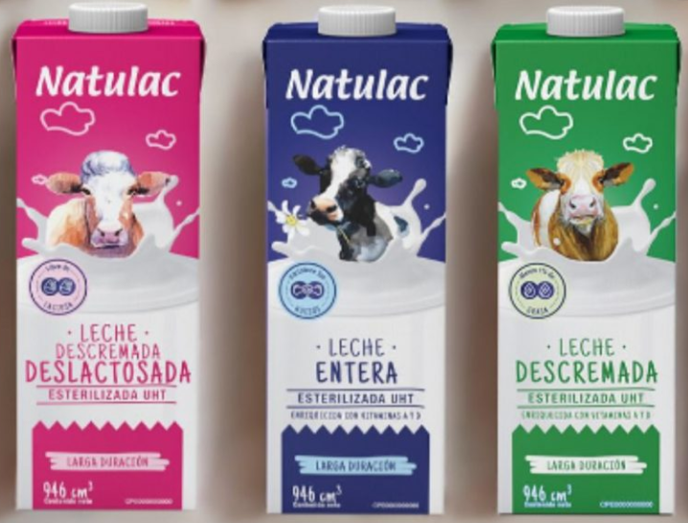
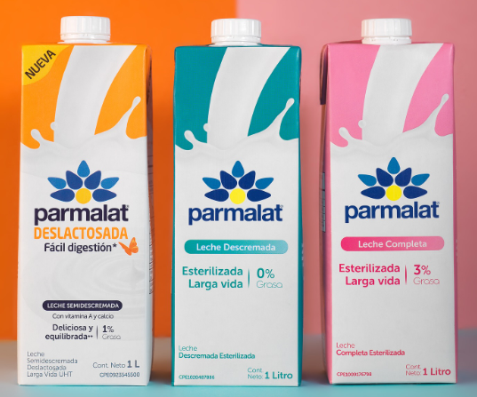
 |  |  |  |  | Natulac | Parmalat
 |  |  |  |  | 900 ml | 1 lt

Leche Polvo
Portafolio El Tunal

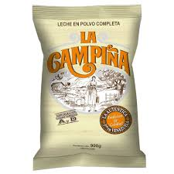
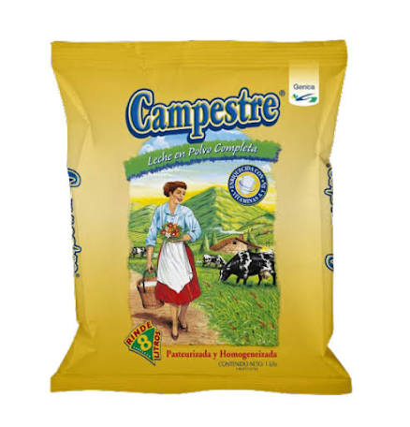
Categoría | Subcategoría | Marca | Código Producto | Descripción Producto | Principales Competidores
Leche en Polvo | Polvo | Purísima | PVLP004 | LECHE POLV. COMPL VIT. 400 GR PURIS
 |  | Purísima | PVLP017 | LECHE EN POLVO COMPLETA PURIS 900 GR | La Campiña | Campestre
 |  | Purísima | PVLP016 | LECHE EN POLVO COMPLETA PURIS 200 GR | 400 gr
 |  |  |  |  | 900 gr

 |  |  |  |  | San Simón
 |  |  |  |  | 400 gr | Los Andes
 |  |  |  |  | 900 gr

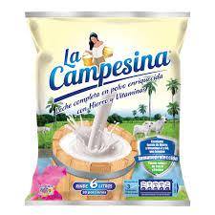
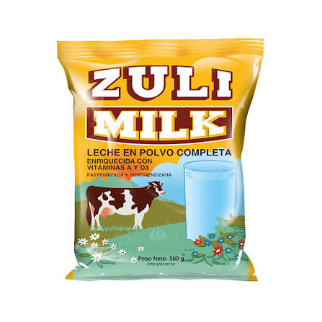
 |  |  |  |  | La Campesina | Zuli Milk
 |  |  |  |  |  | 500 gr
 |  |  |  |  |  | 1 Kg

Derivados Lacteos
Portafolio El Tunal

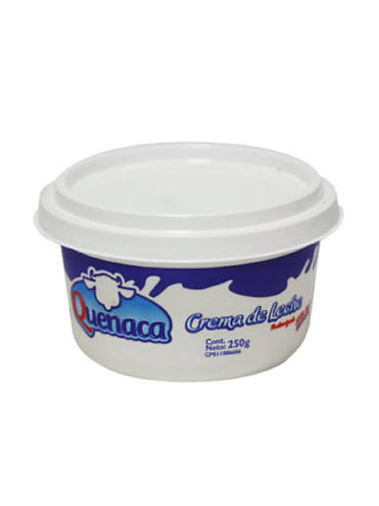
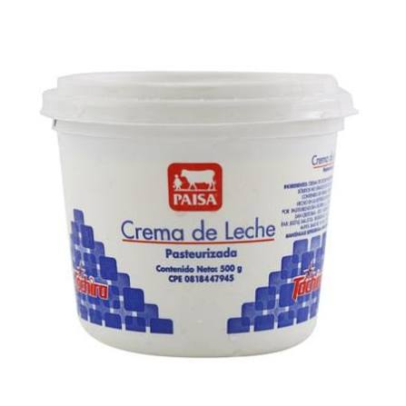
Categoría | Subcategoría | Marca | Código Producto | Descripción Producto | Principales Competidores
Derivados Lacteos | Crema de Leche | Purísima | PVPA005 | CREMA DE LECHE TINA 500 Gr X 12 Un
 |  | Purísima | PVPA004 | CREMA DE LECHE TINA 500 Gr 6 Un
 |  | Purísima | PVPA001 | CREMA DE LECHE TINA 250 Gr 24 Un | Paisa | Quenaca
 |  | Purísima | PVPA002 | CREMA DE LECHE TINA 250 Gr 12 Un
 | Mantequilla | Purísima | PVRE002 | MANTEQUILLA CON SAL BARRA 200 GRS.
 |  | Purísima | PVRE009 | MANTEQUILLA SIN SAL BARRA 200G.
 | Quesos de Cabra | Purísima | PVQE012 | QUESO BLANCO CABRA PAST RED1/2KG
 |  | Purísima | PVQE010 | QUESO BLANCO CABRA PAST BAR 3 KG
 |  | Purísima | PVQE016 | QUESO DE CABRA SEMIMADURADO 500GR
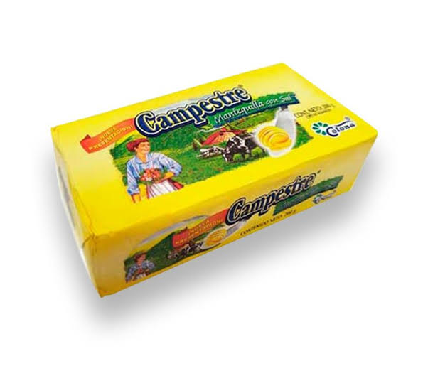
 |  | Purísima | PVQE018 | QUESO DE CABRA SEMIMADURADO BAR 3KG

 |  |  |  |  | Paisa | Campestre

 |  |  |  |  | Torondoy

